Solicitud gráfica
 | Área: | Matemáticas |  |  | Fecha:
 | Grado: | 9 |  |  | 2016-03-14
 | Título del tema: | La circunferencia y las relaciones entre sus elementos |  |  | ¿Cuaderno de estudio o recurso? | Recurso
 | Editor: | ADrianaMa. Pachón |  |  | Motor del recurso | M5A

 | Código guión o recurso: | MA_09_10_CO_REC90 | ← Para determinar este código, visite la hoja de Ayuda
 |  |  |  |  | ESPECIFICACIÓN DE ARCHIVOS A ENTREGAR
Núm. | Archivo Shutterstock o ruta en web | Imagen para: | Tipo | Ubicación de la imagen en el recurso M5A | Nombre imagen SMALL | Tamaño imagen SMALL | Nombre imagen ZOOM | Tamaño imagen ZOOM | Descripción | Observaciones
IMG01 | Imagen en descripción | Recurso M5A | Ilustración | Contenido | MA_09_10_CO_REC90_IMG01n.png | 286 x 286 px | MA_09_10_CO_REC90_IMG01a.png | 500 x 500 px | Ilustrar la circunferencia que se propone, con los nombres y las rectas como se muestran. Imagen para pregunta 1 | 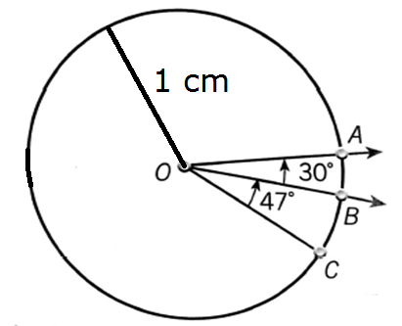
IMG02 | Imagen en descripción | Recurso M5A | Ilustración | Contenido | MA_09_10_CO_REC90_IMG02n.png | 286 x 286 px | MA_09_10_CO_REC90_IMG02a.png | 500 x 500 px | Ilustrar la circunferencia que se propone, con los nombres y las rectas como se muestran. Imagen para pregunta 2 | 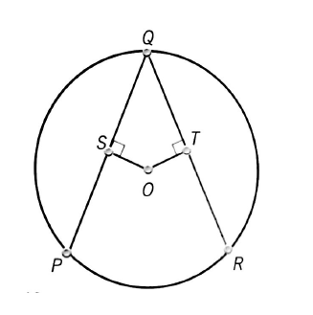
IMG03 | Imagen en descripción | Recurso M5A | Ilustración | Contenido | MA_09_10_CO_REC90_IMG03n.png | 286 x 286 px | MA_09_10_CO_REC90_IMG03a.png | 500 x 500 px | Ilustrar la circunferencia que se propone, con los nombres y las rectas como se muestran. Imagen para pregunta 3, 5 y 6 | 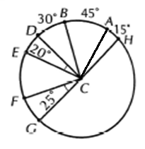
IMG04 | Imagen en descripción | Recurso M5A | Ilustración | Contenido | MA_09_10_CO_REC90_IMG04n.png | 286 x 286 px | MA_09_10_CO_REC90_IMG04a.png | 500 x 500 px | Ilustrar la circunferencia que se propone, con los nombres y las rectas como se muestran. Imagen para pregunta 4

